Sheet1
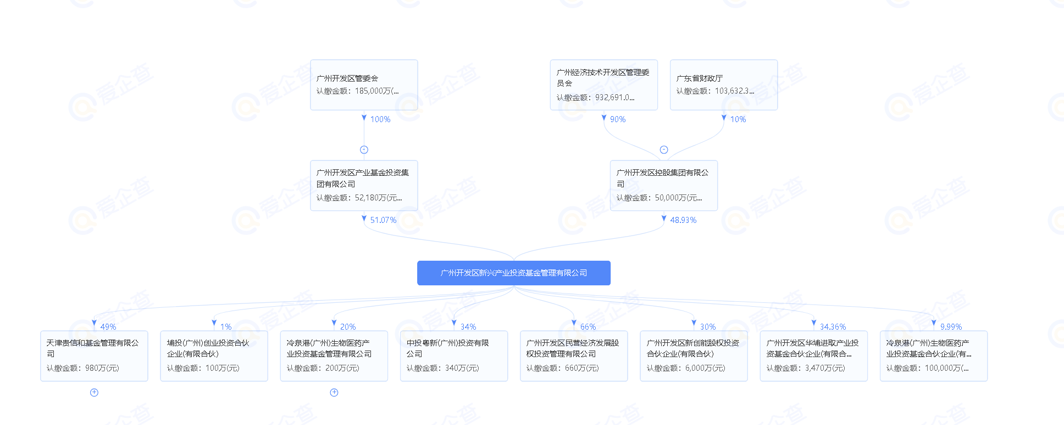
 |  |  |  | 个人股东
 |  |  |  | 国资
 |  |  |  | 深度调查
 |  |  |  | 待定

*ST跨境

新国都 | 个人股东

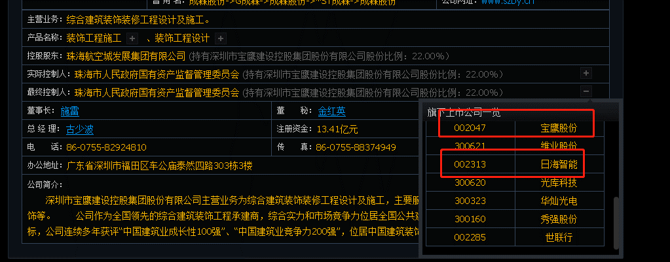

宝鹰股份

ST花王 | 个人股东，做园林的，看上去没啥卵用

通宇通讯 | 龚总说很牛逼

鹏鹞环保 | 环保股，看上去也没卵用

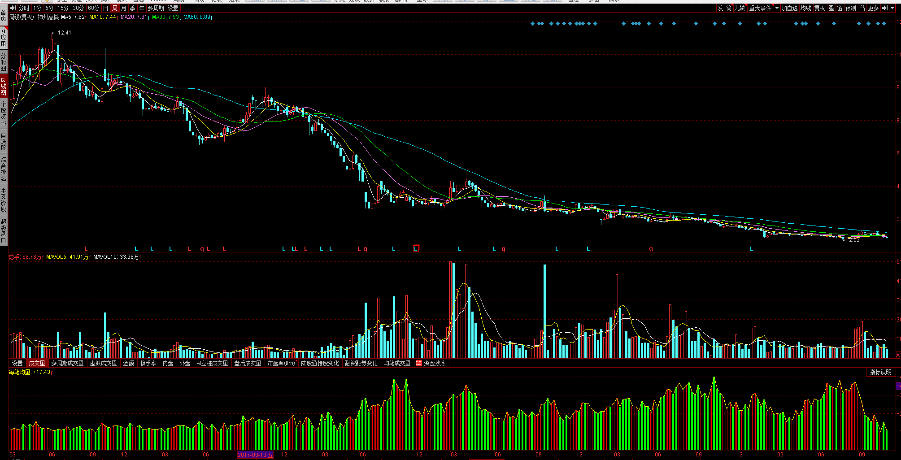

神州高铁
 |  |  |  | 周线级别来看，笔均量是一直在放大的，但是还要磨
 |  |  |  | 股东人数也是逐渐下滑的，这种死筹码很多，账户密码估计都忘记了

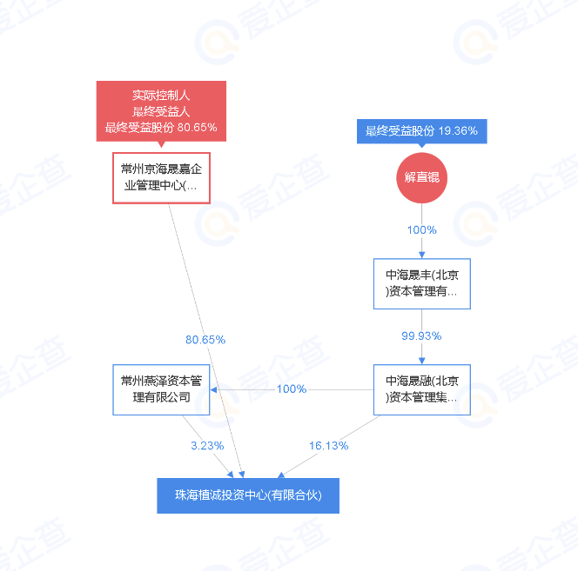

九安医疗

郑中设计

达华智能

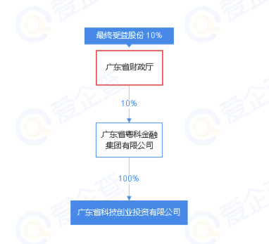

 |  | 这个是它的第二股东

红墙股份

沃格光电 | 江西的，全是个人股东，毕竟是老乡，还是研究一下吧。

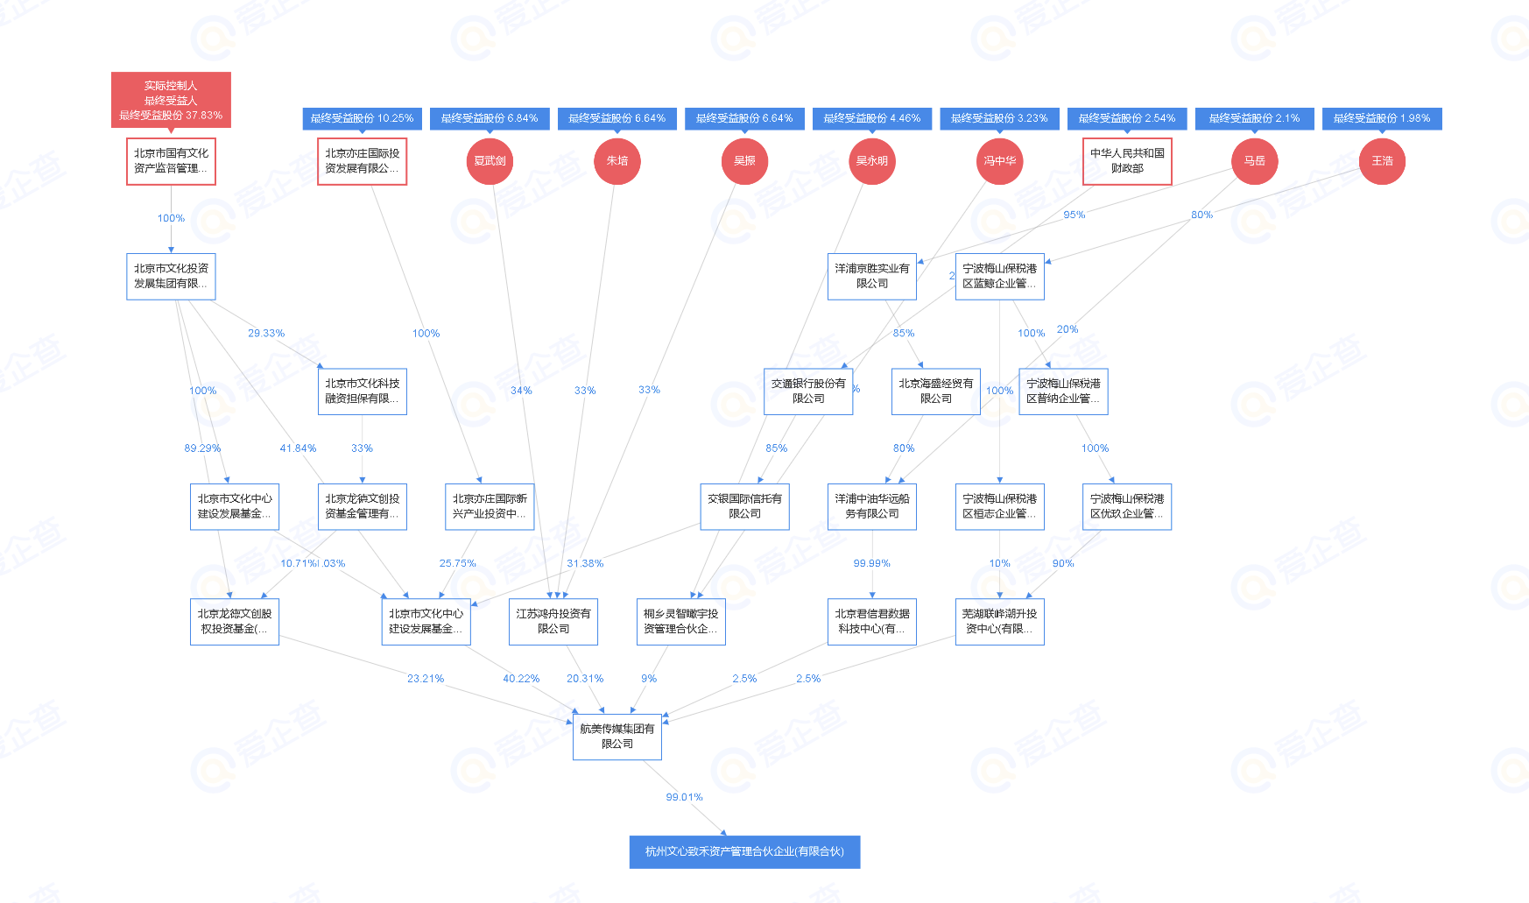

金桥信息 |  |  |  |  |  | 这个有点骚，藏的真深
 |  |  |  |  |  | 这个公司是它的第二个股东

奥飞娱乐 | 龚总说好叼

天地数码 | 全是个人股东，18年上市的，一路跌跌不休

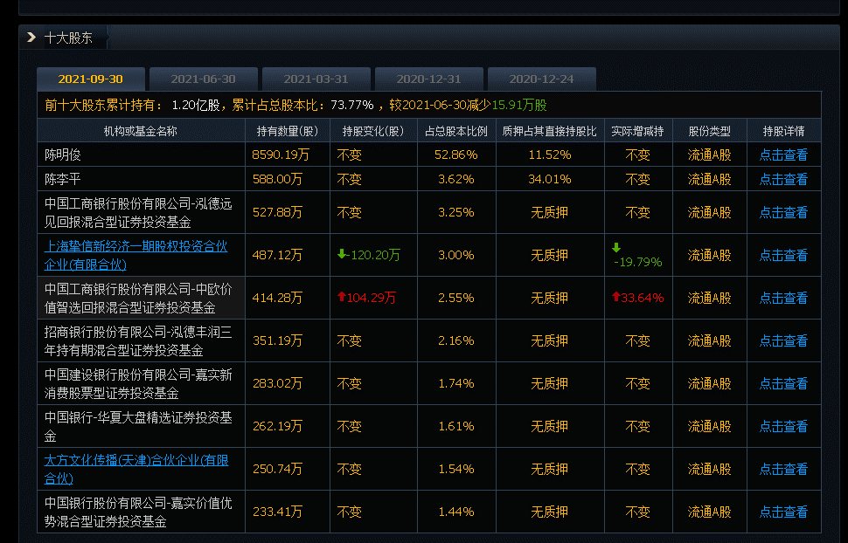
新经典 | 基金在里面

德生科技

电子城 | 北京市人民政府国有资产监督管理委员会

协创数据

深南股份

鸿合科技 | 19年上市的

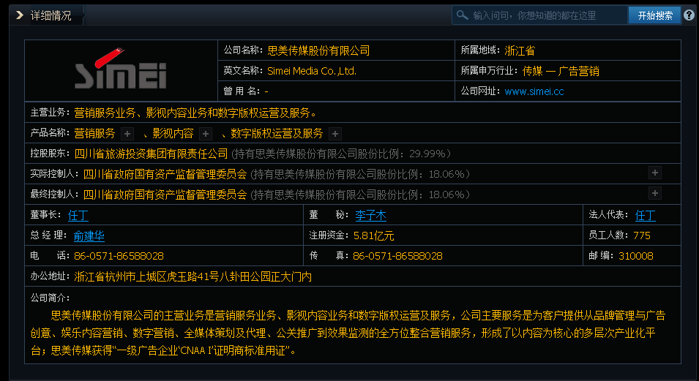

思美传媒

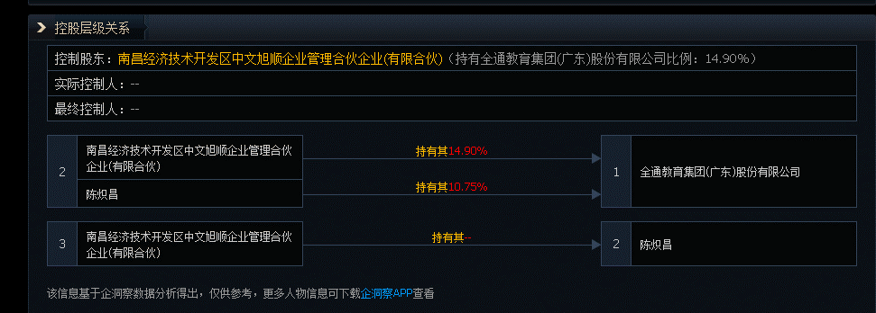

全通教育

三盛教育

泰永长征

网宿科技 | 这个吊毛投资了好多公司

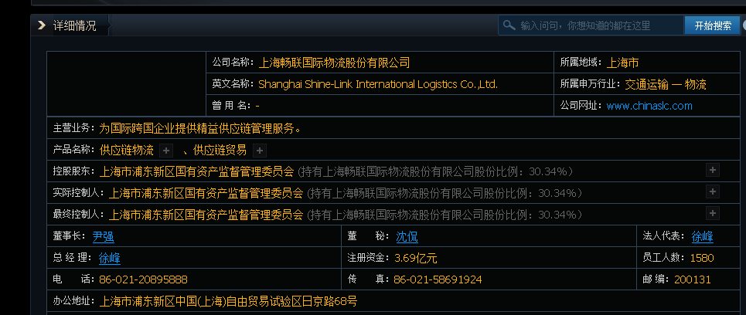

畅联股份

大千生态 | 又是江苏的园林股

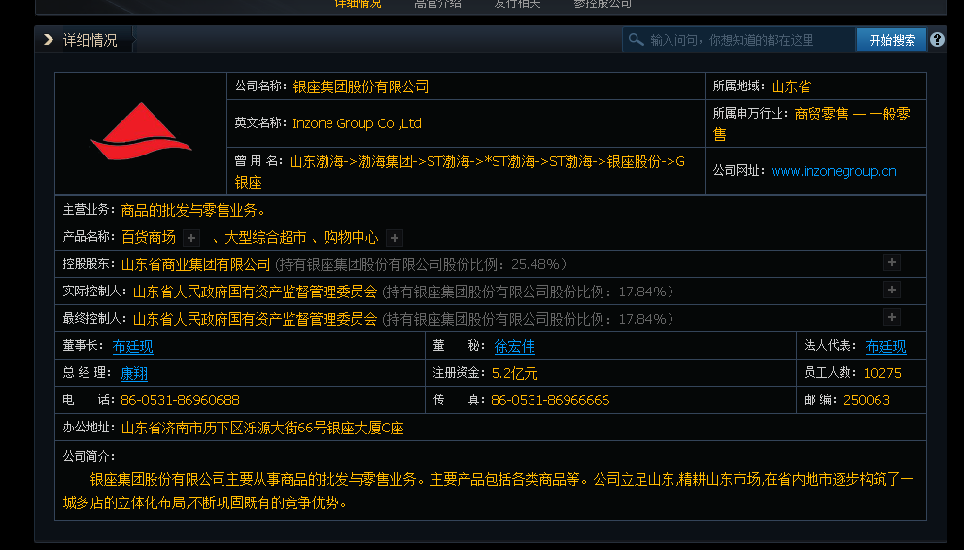

银座股份

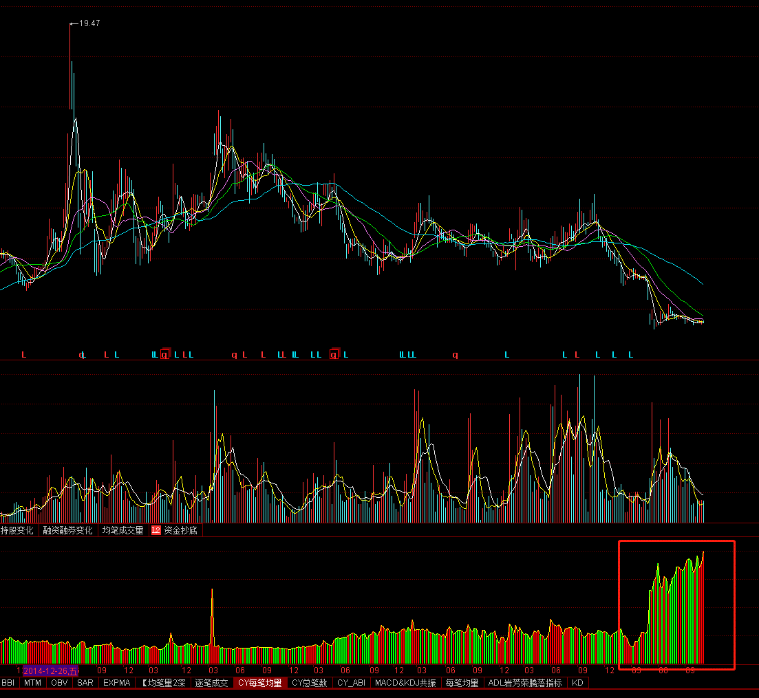

*ST赛为 |  |  | 笔均量爆拉

荣联科技 | 你懂的

三力士 | 吴氏家族企业

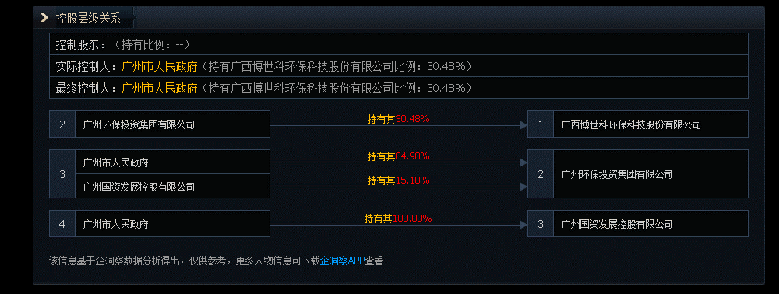
博世科

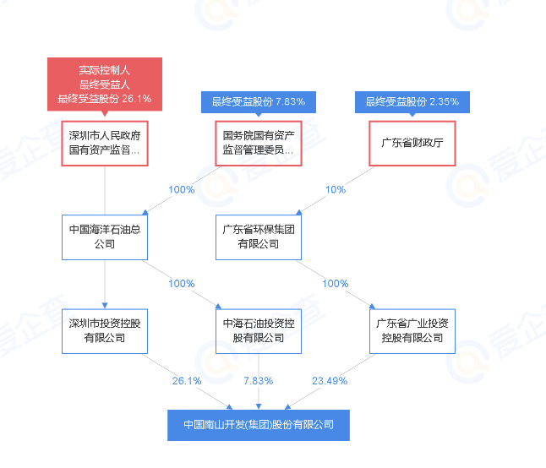

南山控股

吉艾科技

三丰智能 | 个人股东，但是盘了蛮久了

上工申贝

沪电股份 | 已经起飞了的

迪马股份

风范股份 | 长得好像是庄股

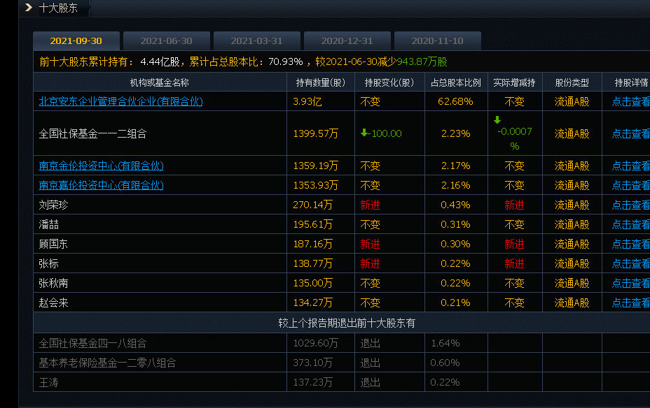

多伦科技

华录百纳 | 股东是何剑锋
 | 盈峰环境里也有他
 | 狗日的，这个逼是盈峰集团控制人

*ST腾邦

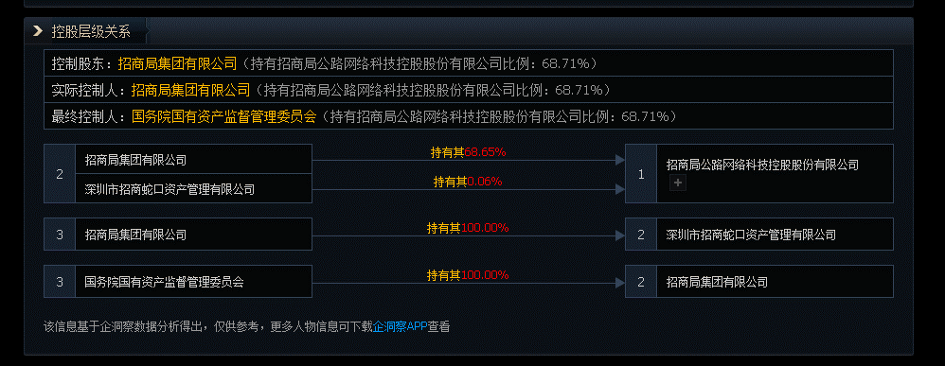

招商公路 |  |  |  | 总经理是刘昌松，抖音里有他，每天都发分析股票的视频

浙数文化 | 传媒

秦安股份 | 大股东绝对控制了

友邦吊顶

永和智控

科融环境

惠程科技 | 你懂的

安奈儿 | 三胎

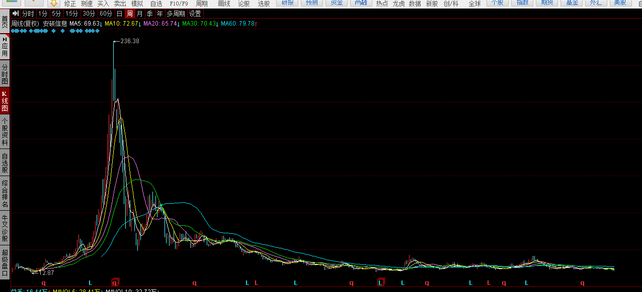

安硕信息
 |  |  |  |  | 底部摩擦都不带浪的，啥几把玩意

航新科技

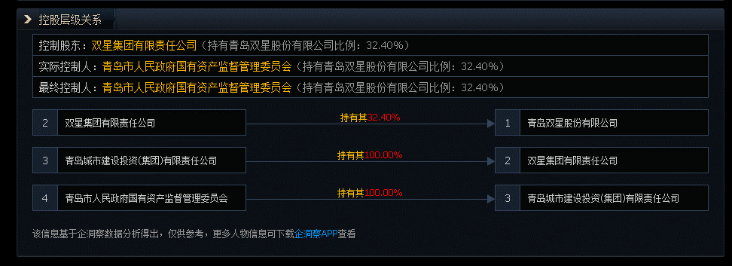

青岛双星

锐明技术

华铁股份 | 高铁

佳讯飞鸿

艾比森

中科云网

